1GD-FR-0020
 |  |  |  |  | PROCESO DE GESTIÓN DOCUMENTAL |  |  |  |  |  |  |  |  | POLICÍA NACIONAL
Código:1GD-FR-0020
Fecha: 04/07/2018 |  |  |  |  | DIAGNÓSTICO INTEGRAL PARA LOS ARCHIVOS DE LA POLICÍA NACIONAL
Versión: 0

CIUDAD: CALI |  |  |  |  |  |  |  | FECHA ELABORACIÓN DEL DIAGNÓSTICO |  |  |  |  |  |  | 9 |  | 9 |  | 2021
RESPONSABLE DEL DILIGENCIAMIENTO: CM. MANUEL ANTONIO MUÑOZ RODRIGUEZ
A. IDENTIFICACIÓN
CÓDIGO Y NOMBRE DE LA UNIDAD: 3.8.4.2 - METROPOLITANA DE CALI
FECHA DE CREACIÓN DE LA UNIDAD: 5 DE OCTUBRE DE 1983 |  |  |  |  |  |  |  | ACTO ADMINISTRATIVO DE CREACIÓN DE LA UNIDAD: RESOLUCION No.5067 DEL 5 DE OCTUBRE DE 1983
DIRECCIÓN DE LA UNIDAD:CALLE 10 No. 14-06 BARRIO SAN BOSCO |  |  |  |  |  |  |  | ACTO ADMINISTRATIVO VIGENTE DE LA UNIDAD: RESOLUCION No 01554 DEL 28 DE MAYO DEL 2009
CORREO ELECTRÓNICO DE LA UNIDAD: MECAL.GUGED@POLICIA.GOV.CO |  |  |  |  |  |  |  | TELÉFONO:8826179 |  |  |  |  |  |  |  | IP: 6179
A.1 DIRECTOR, COMANDANTE O JEFE DE LA UNIDAD:
NOMBRE: |  | JUAN CARLOS LEON MONTES
GRADO: |  | BRIGADIER GENERAL
CARGO: |  | COMANDANTE POLICIA METROPOLITANA DE CALI
TIEMPO EN EL CARGO: |  |  | 0 AÑOS 3 MESES 19 DIAS
A.2 ADMINISTRACIÓN DEL ARCHIVO
Jefe Grupo de Gestión Documental
NOMBRES Y APELLIDOS: GLORIA AMPARO RAMIREZ REVELO |  |  |  |  |  |  |  | CAPACITACIÓN O CURSOS EN GESTIÓN DOCUMENTAL Y ARCHIVÍSTICA
GRADO: COMISARIO |  |  |  |  |  |  |  | 1 | CURSO METODOLOGIA PARA LA ELABORACION DEL PROGRAMA DE GESTION DOCUMENTAL
CARGO: JEFE GRUPO GESTION DOCUMENTAL |  |  |  |  |  |  |  | 2 | PRINCIPIOS ARCHIVISTICOS
TIEMPO EN EL PROCESO DE GESTIÓN DOCUMENTAL (2 Años , 8 Meses, 6 Días) |  |  |  |  |  |  |  | 3 | ARCHIVOS Y DERECHOS HUMANOS NIVEL 3
TIEMPO EN LA INSTITUCIÓN (37 Años, 1 Meses, 05 Días) |  |  |  |  |  |  |  | 4 | APLICACIÓN DE INSTRUMENTOS ARCHIVISTICOS
CORREO INSTITUCIONAL: GLORIA.RAMIREZ@CORREO.POLICIA.GOV.CO |  |  |  |  |  |  |  | 5
No. CELULAR: 3173800424 |  |  |  |  |  |  |  | 6
No IP DE LA OFICINA Y/O GRUPO 6179 |  |  |  |  |  |  |  | 7
CONDICIÓN MÉDICO LABORAL: NO APTO CON REUBICACION LABORAL |  |  |  |  |  |  |  | 8
Funciones del Jefe Grupo de Gestión Documental
1 | SUPERVISAR E IMPLEMENTAR EL PROGRAMA DE GESTION DOCUMENTAL, CUMPLIENDO CON LAS POLITICAS Y DIRECTRICES DEL ARCHIVO GENERAL DE LA NACION Y EL MINISTERIO DE TECNOLOGIAS DE LA INFORMACION Y LAS COMUNICACIONES
2 | PROYECTAR LAS MODIFICACIONES O ACTULIZACIONES DE LAS TABLAS DE RETENCION DOCUMENTAL CUANDO SE REQUIERE, PARA EL TRATAMIENTO RESPECTIVO ANTE EL COMITÉ DE ARCHIVO DE GESTION
3
4
5
6
7
Responsable Archivo Central
NOMBRES Y APELLIDOS: ANDRES ARTURO OSPINA OSPINA |  |  |  |  |  |  |  | CAPACITACIÓN O CURSOS EN GESTIÓN DOCUMENTAL Y ARCHIVÍSTICA
GRADO : INTENDENTE |  |  |  |  |  |  |  | 1 | DIPLOMADO EN GESTION DOCUMENTAL
CARGO: RESPONSABLE DE ARCHIVO |  |  |  |  |  |  |  | 2 | SEMINARIO TALLER ATENCION AL CIUDADANO CON ENFACIS EN LA NORMA N.T.C. 10002: 2005
TIEMPO EN EL PROCESO DE GESTIÓN DOCUMENTAL (1 Años , 7 Meses, 0 Días) |  |  |  |  |  |  |  | 3 | SEMINARIO FUNDAMENTOS BASICOS DE SEGURIDAD Y SALUD EN EL TRABAJO
TIEMPO EN LA INSTITUCIÓN: (17 Años, 0 Meses, 3 Días) |  |  |  |  |  |  |  | 4 | CURSO DE COMUNICACIÓN, ATENCION AL CIUDADANO
CORREO INSTITUCIONAL: ANDRES.OSPINA7236@CORREO.POLICIA.GOV.CO |  |  |  |  |  |  |  | 5
No. CELULAR . 3128959750 |  |  |  |  |  |  |  | 6
No IP DE LA OFICINA Y/O GRUPO: 8826179 - 6179 |  |  |  |  |  |  |  | 7
CONDICIÓN MÉDICO LABORAL: NO APTO CON REUBICACION LABORAL |  |  |  |  |  |  |  | 8
Funciones del Responsable Archivo Central
1 | LLEVAR EL CONTROL DE LA ENTRADA Y SALIDA DE DOCUMENTOS QUE SE ENTREGAN BAJO SU RESPONSABILIDAD
2 | REVISAR LOS CONCEPTOS TECNICOS DE GESTION DOCUMENTAL
3 | REVISAR LOS PARAMETROS ESTABLECIDOS EN GESTION DOCUMENTAL
4
5
6
7
TALENTO HUMANO
GRADO | APELLIDOS Y NOMBRES |  |  | CÉDULA | CARGO ACTUAL | No. De Celular | TIEMPO DE SERVICIO EN LA UNIDAD |  |  | TIEMPO EN EL PROCESO DE GESTIÓN DOCUMENTAL |  |  | NIVEL ACADÉMICO |  |  |  |  | CONDICIÓN MÉDICO LABORAL
 |  |  |  |  |  |  | Años | Meses | Días | Años | Meses | Días
CM | GLORIA AMPARO RAMIREZ REVELO |  |  | 12229000 | JEFE GESTION DOCUMENTAL | 3128796637 | 37 | 1 | 5 | 0 | 5 | 25 | TECNICO EN SERVICIO DE POLICIA |  |  |  |  | NO APTO CON REUBICACION LABORAL
IT | ANDRES ARTURO OSPINA OSPINA |  |  | 94267236 | RESPONSABLE DE ARCHIVO | 3128959750 | 17 | 0 | 3 | 1 | 7 | 0 | TECNICO EN SERVICIO DE POLICIA |  |  |  |  | NO APTO CON REUBICACION LABORAL
SI | GUERRERO RODRIGUEZ CARLOS ALBERTO |  |  | 80127610 | ESTAFETA | 3115929221 | 5 | 9 | 13 | 3 | 2 | 0 | TECNICO EN SERVICIO DE POLICIA |  |  |  |  | NO APTO CON REUBICACION LABORAL
SI | DELGADO SALAMANCA DEIBY JHOVANY |  |  | 16932135 | AUXILIAR DE ARCHIVO | 3156705648 | 9 | 8 | 0 | 0 | 5 | 3 | TECNICO EN SERVICIO DE POLICIA |  |  |  |  | NO APTO CON REUBICACION LABORAL
PT | GUEVARA RIVERA CARLOS FREDDY |  |  | 94268712 | RESPONSABLE DE ARCHIVO | 3167955897 | 20 | 6 | 0 | 2 | 1 | 0 | TECNICO EN SERVICIO DE POLICIA |  |  |  |  | NO APTO CON REUBICACION LABORAL
PT | BURGOS SANCHEZ YIMMY ALEXANDER |  |  | 7318539 | AUXILIAR DE ARCHIVO | 3216706563 | 1 | 7 | 11 | 1 | 8 | 2 | TECNICO EN SERVICIO DE POLICIA |  |  |  |  | NO APTO CON REUBICACION LABORAL
PT | MEDINA TRUJILLO JAVIER |  |  | 10305487 | AUXILIAR DE ARCHIVO | 3115721851 | 1 | 3 | 2 | 0 | 10 | 1 | TECNICO EN SERVICIO DE POLICIA |  |  |  |  | NO APTO CON REUBICACION LABORAL
PT | VILLAQUIRA PARRA CRISTIAN ALBEIRO |  |  | 94540487 | AUXILIAR DE ARCHIVO | 3146734640 | 6 | 9 | 20 | 2 | 8 | 2 | TECNICO EN SERVICIO DE POLICIA |  |  |  |  | NO APTO CON REUBICACION LABORAL
PT | LLANOS LLANOS DIEGO ANDRES |  |  | 7727631 | ESTAFETA | 3058136134 | 14 | 8 | 23 | 1 | 8 | 10 | TECNICO EN SERVICIO DE POLICIA |  |  |  |  | NO APTO CON REUBICACION LABORAL
PT | GOMEZ LUIS ENRIQUE |  |  | 80213625 | ESTAFETA | 3133724869 | 8 | 7 | 0 | 1 | 1 | 12 | TECNICO EN SERVICIO DE POLICIA |  |  |  |  | NO APTO CON REUBICACION LABORAL
PT | COLLAZOS CARDENAS OSCAR EDUARDO |  |  | 14679578 | RADICADOR | 3207601499 | 12 | 3 | 0 | 3 | 6 | 26 | TECNICO EN SERVICIO DE POLICIA |  |  |  |  | APTO
PT | BENACHI GUZMAN JENIFER LISBETH |  |  | 1061723988 | AUXILIAR DE ARCHIVO | 3113372415 | 0 | 10 | 10 | 0 | 9 | 8 | TECNICO EN SERVICIO DE POLICIA |  |  |  |  | NO APTO CON REUBICACION LABORAL
PT | LONDOÑO NAVIA MARGARETH LIZETH |  |  | 1144058753 | AUXILIAR DE ARCHIVO | 3104062178 | 3 | 3 | 0 | 3 | 2 | 0 | TECNICO EN SERVICIO DE POLICIA |  |  |  |  | NO APTO CON REUBICACION LABORAL
PT | REGALADO REBOLLEDO HARRISON |  |  | 1144158109 | AUXILIAR DE ARCHIVO | 3113668090 | 4 | 3 | 0 | 1 | 6 | 0 | TECNICO EN SERVICIO DE POLICIA |  |  |  |  | NO APTO CON REUBICACION LABORAL

A.3 NIVEL Y TIPO DE ARCHIVO
NIVEL DE LA UNIDAD |  |  |  | Asesor |  | Control |  | Operativo |  |  |  | Administrativo |  |  |  |  | Docente
...
B1. DATOS GENERALES Y UBICACIÓN DEL DEPÓSITO DE ARCHIVO
B.5 EQUIPOS Y ENSERES
Accesorio
Cuenta con extintores CO2 (cuantos):
Cuenta con extintores Multipropósito(cuantos):
Cuenta con extractores de aire (cuantos):
Cuenta con sensores de movimiento:
Deshumidificadores
Otros, cuales?
EVIDENCIA FOTOGRÁFICA
SE DEBERÁ ANEXAR FOTOGRAFÍAS QUE DEN CUANTA DE LAS CONDICIONES TÉCNICAS MÍNIMAS QUE PRESENTA LA ESTRUCTURA DEL ARCHIVO, EQUIPAMIENTO Y MOBILIARIO, ESTANTERÍA, SEÑALÉTICA Y SEGURIDAD, LAS ÁREAS COLINDANTES Y EL ESTADO DE LA INFORMACIÓN ADMINISTRADA POR LA UNIDAD
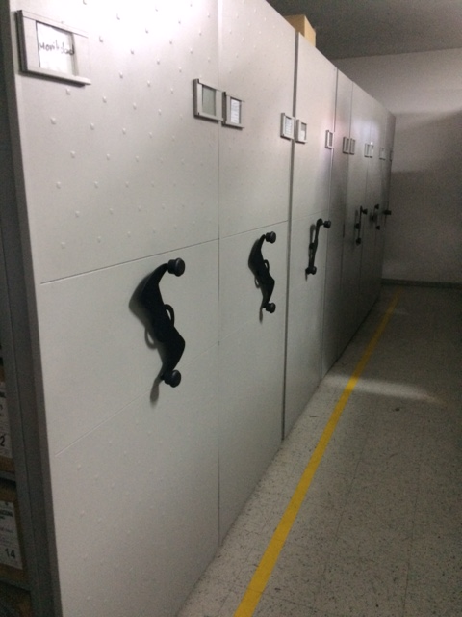 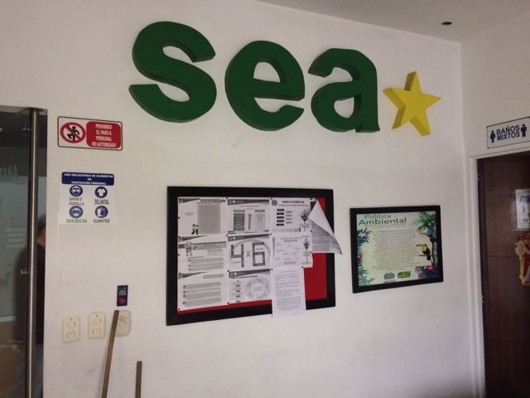 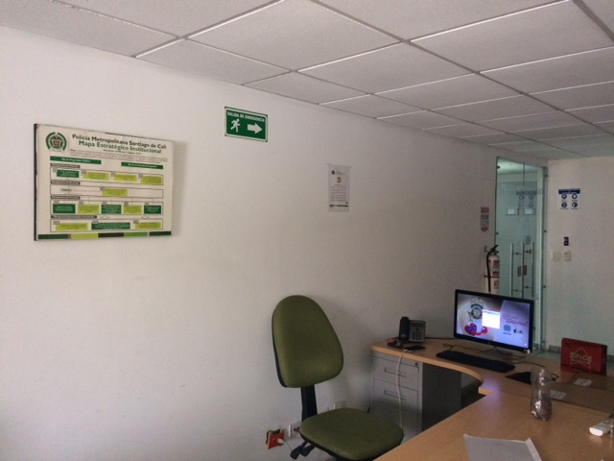 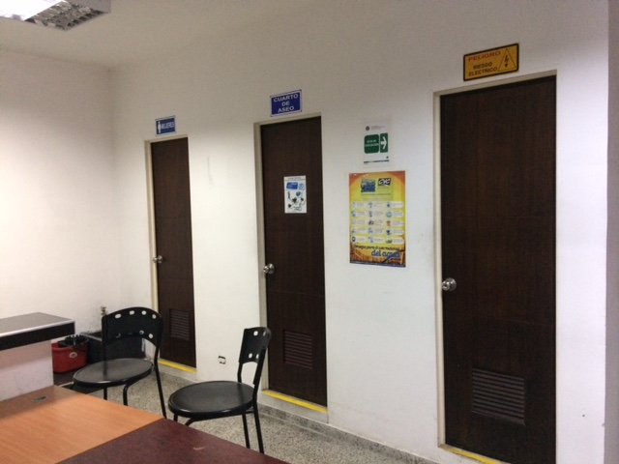 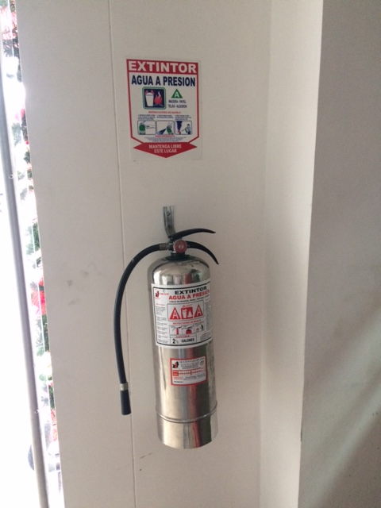 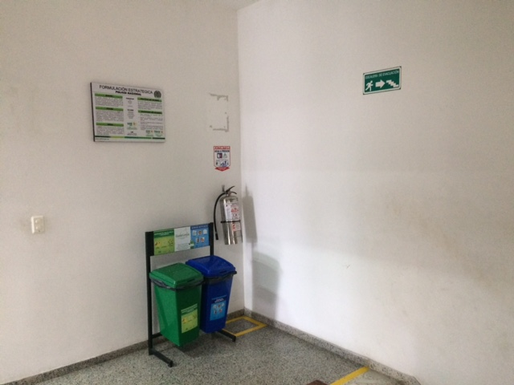 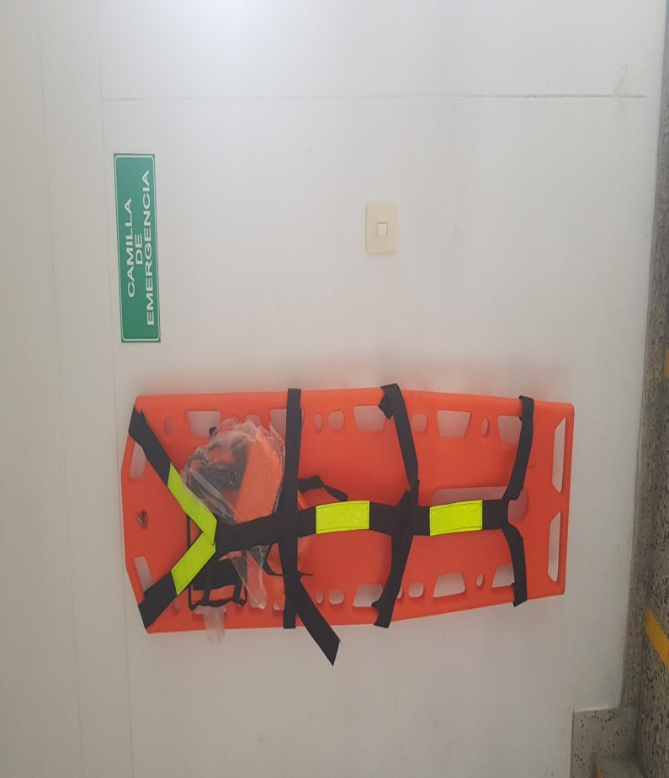 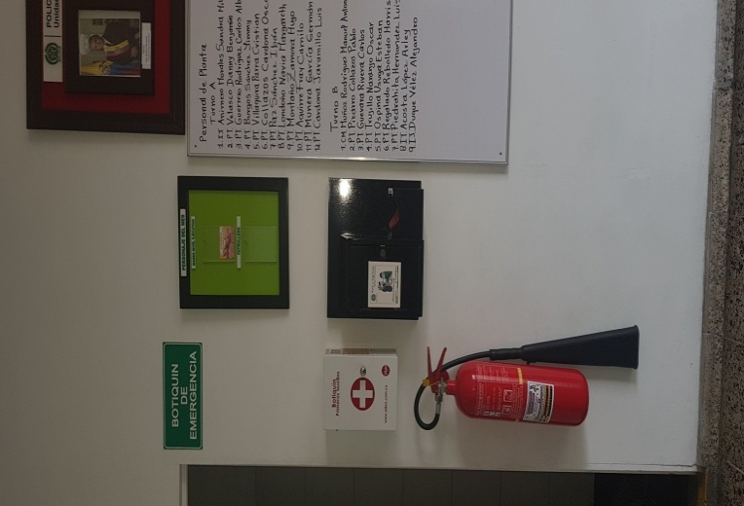 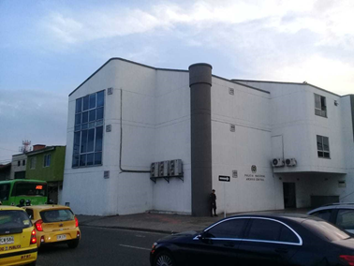 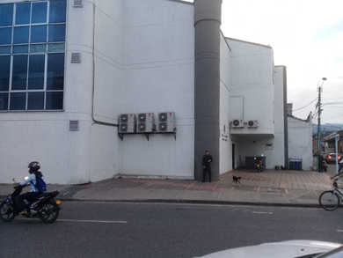 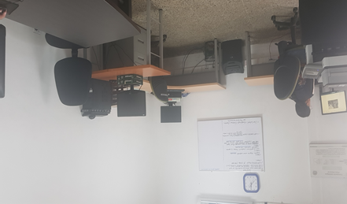 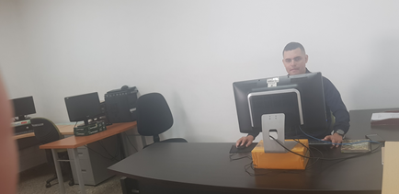
...
 |  |  |  |  | Clase de Archivo |  |  | Actividad |  |  | Evidencia |  |  | periodicidad
 |  |  |  |  | Archivo Central |  |  | CAPACITACIONES AL PERSONAL DE SECRETARIOS Y AUXILIARES DE ARCHIVO EN EL AUDITORIO DE ARCHIVO CENTRAL |  |  | ACTA 001 DEL 10-01-2021 RETROALIMENTACIÓN AL PERSONAL DE ESTACIONES Y OFICINAS DEL COMANDO DE LA MECAL, EN TEMAS RELACIONADOS CON EL GECOP, S.I.C. MANEJO DE LIBROS, DERECHOS DE PETICION Y ORDEN DE SERVICIOS 015-045-077 QUE TRATA DE TRANSFERECIAS PRIMARIAS. |  |  | Trimestral

B. Inspección y mantenimiento de sistemas de almacenamiento e instalaciones físicas
C. Saneamiento ambiental: desinfección, desratización y desinsectación |  |  |  |  | Archivo Central |  |  | SE REALIZA LA FUMIGACION CORRESPONDIENTE |  |  | 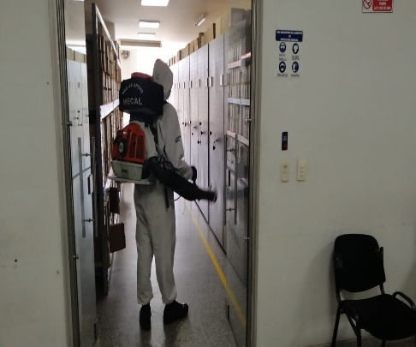 |  |  | Trimestral
D. Monitoreo y control de condiciones ambientales |  |  |  |  | Archivo Central |  |  | SE REALIZA LA TEMPERATURA AMBIENTE DE LOS DEPOSITOS |  |  | PLANILLAS |  |  | Diario
E. Almacenamiento y re-almacenamiento |  |  |  |  | Archivo Central |  |  | SE REALIZA EL ASEO DEACUERDO AL CRONOGRAMA GENERAL DE CADA PISO |  |  | CRONOGRAMA |  |  | Trimestral
F. Prevención de emergencias y atención de desastres. |  |  |  |  | Archivo Central |  |  | MIGRACION DE LA INFORMAION A MEDIOS MAGNETICOS |  |  | SE GUARDA LA INFORMACION EN LA NUBE |  |  | Trimestral
PLAN DE CONSERVACIÓN PREVENTIVA
Programa |  |  |  |  | Clase de Archivo |  |  | Actividad |  |  | Evidencia |  |  | periodicidad
A. Preservación digital a largo plazo |  |  |  |  | Archivo Central |  |  | N/A |  |  | N/A
EVIDENCIA FOTOGRÁFICA
SE DEBERÁ ANEXAR FOTOGRAFÍAS QUE DEN CUANTA DE LAS CONDICIONES DE ORGANIZACIÓN, ADMINISTRACIÓN, CUSTODIA Y CONSERVACIÓN DE LOS ACERVOS DOCUMENTALES
Plan de conservación de preventiva



